Nordic Walking Mężczyźni
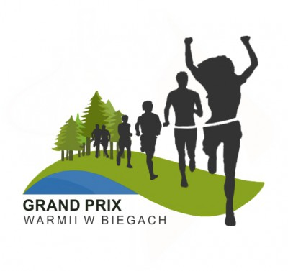
Klasyfikacja Generalna V Grand Prix Warmii w Biegach 2018
Dyscyplina: Nordic Walking
Kategoria: Mężczyźni Open
Organizator: Nadleśnictwo Wichrowo, Nadleśnictwo Kudypy, Stowarzyszenie Pozytywni Dobre Miasto, OSiR w Lidzbarku Warmińskim, OSiR w Dobrym Mieście, Stowarzyszenie Przyrodnicze „Zielona Warmia” |  |  |  |  |  | 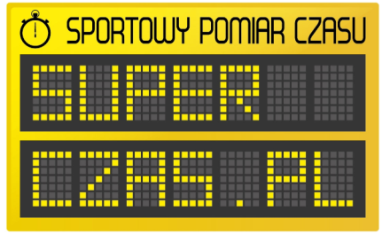

 |  |  |  | Punkty zdobyte w marszach
Nazwisko i Imię | Miejscowość | Drużyna | Rok ur. | VII Biegiem po Wichrowskich Lasach 26.05.2018 | Wolność jest w naturze Kudypy 2018 16.06.2017 | Człowiek z Żelaza III - Siła z Natury 23.09.2018 | Suma punktów | Msc
Jasiukiewicz Jacek | Dobre Miasto | Pozytywni Dobre Miasto | 1968 | 6 | 7 | 29 | 42 | 1
Młyński Krzysztof | Dobre Miasto |  | 1972 | 5 | 0 | 31 | 36 | 2
Jurczak Maciej | Dobre Miasto | Pozytywni Dobre Miasto | 1995 | 0 | 6 | 26 | 32 | 3
Parcheta Andrzej | Stare Jabłonki | BBL Ostróda | 1955 | 0 | 1 | 24 | 25 | 4
Kulesza Wojtek | Olsztyn | Pozytywni Dobre Miasto | 1974 | 0 | 4 | 13 | 17 | 5
Pawlikowski Bernard | Olsztyn |  | 1957 | 2 | 3 | 9 | 14 | 6
Uhryn Marcin | Jonkowo |  | 1975 | 3 | 5 | 0 | 8 | 7

